Worksheet
 |  |  |  |  | 8 (812) 565 05 34 |  |  | sales@miniworks.ru
 |  |  |  |  | Москва |  |  | отдел продаж
 |  |  | Адрес |  |  |  |  | Режим работы
 |  |  | Москва, Лобненская улица, 21 с1 А |  |  |  |  | Пн – Пт: с 8:00 до 18:00
U40-40M10.D40x40
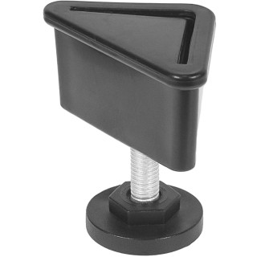 |  | 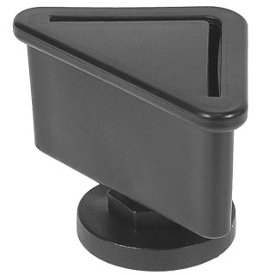 |  | 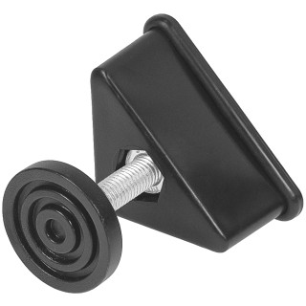 |  | 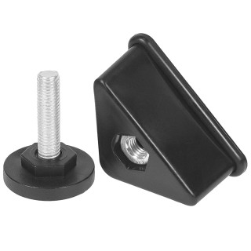 |  | 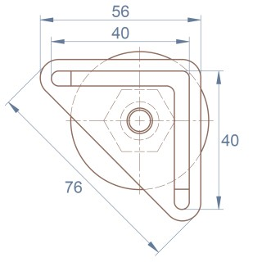 |  | 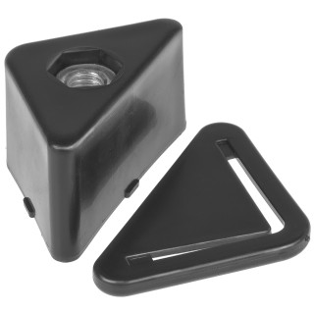
Артикул |  | Цвет |  | от 10000 | от 5000 | от 1000 | от 500 | от 100 | розница | Наличие на 16.09.2026
U40-40M10.D40x40 |  | черный |  | 41.23р. | 44.75р. | 49.02р. | 58.33р. | 64.60р. | 85.50р. | 15991
U40-40M10.D40x40B |  | белый |  | 41.23р. | 44.75р. | 49.02р. | 58.33р. | 64.60р. | 85.50р. | —
U40-40M10.D40x40G |  | серый |  | 41.23р. | 44.75р. | 49.02р. | 58.33р. | 64.60р. | 85.50р. | 14546
 | Все цены указаны в рублях и включают в себя НДС. Все цены указаны при условии 100% предоплаты и действительны в течение 5 дней. Все цены указаны при условии самовывоза продукции со склада в г. Москва (для иногородних клиентов доставка до склада ТК в г. Москва бесплатна). Все цены указаны за стандартный цвет для каждого вида изделия (изменение цвета на любой из предлагаемой палитры +20% к стоимости, изменение цвета на любой по системе RAL +50% к стоимости). О возможных сроках поставки заказного товара, необходимо уточнять заранее

